万圣节活动
5 | 万圣节活动 | 商城双倍credits

美术需求 | 修改标题，内容改为 2X Sale，Ends in: 47:59:59

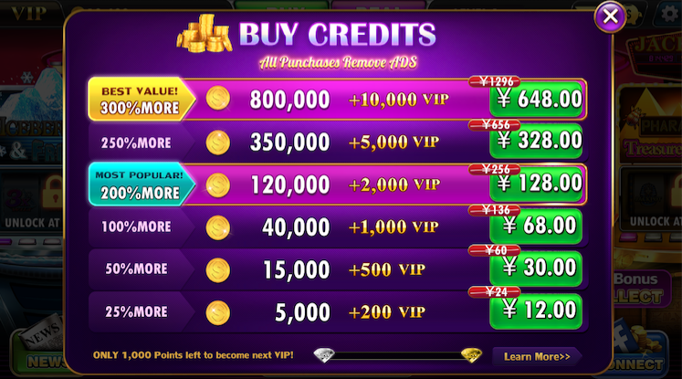
2

 | 万圣节前1天，大厅中的公告牌，内容为HALLOWEEN GIFTS！Coming soon |  |  | 时间信息：
 |  |  |  | 20171030日00：00:00至20171030日23：59:59
 |  |  |  | Starts in:23:59:59


 | 万圣节期间，大厅中的公告牌，内容为 2X Sale |  | 时间信息：
 |  |  | 20171031日00：00:00至20171101日23：59:59
 |  |  | Ends in:23:59:59

特效需求 | 给修改后的标题加特效，可以和美术商议一下

程序需求 | 1.该活动持续时间为20171031的00:00:00至20171101的23：59：59（持续2天）
 | 2.可以通过热更开启或关闭这个活动
 | 3.当这个活动处于开启状态时，以下操作也被开启。
 | 3.1.20171030的23：15本地推送一条信息，预告万圣节活动
 |  | 本地推送信息
 |  | 标题：CELEBRATE HALLOWEEN!
 |  | 推送内容 :🎃 Halloween is coming! We have some thing special for you! Keep your eyes peeled!
 | 3.2.20171031的00:00:00至20171101的23：59：59（持续2天）商城中Credits数量X2，原价X2
 | 3.3.20171031的23:15本地推送一条信息，告知万圣节活动
 |  | 本地推送信息
 |  | 标题：CELEBRATE HALLOWEEN!
 |  | 🎃 Celebrate Halloween! 2X Credits in every package!
 | 3.4.20171101的21:00发送邮件，告知万圣节活动的最后机会

打点需求 | 付费相关事件的str1中增加LobbyNotice字段，表示通过大厅公告牌进入的大商城

